상품제안서
메탈블링스틱 3.0 USB메모리(16G-128G) | 상품코드: F18471

 |  |  |  |  |  |  | 02-412-0044 | www.easy1.co.kr
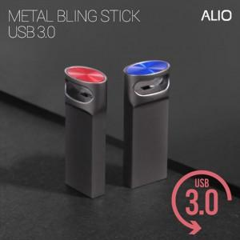

【상세/제작정보】

【인쇄/포장옵션】 | 레이저 / 포장지포장

【공급단가】 | 수량 | 100~ | 300~ | 500~ | 1,000~ | 3,000~
*VAT별도 | 16G | 6,250원 | 6,150원 | 6,000원 | 5,850원 | 5,750원
 | 32G | 6,750원 | 6,640원 | 6,480원 | 6,310원 | 6,210원
 | 64G | 7,750원 | 7,620원 | 7,440원 | 7,250원 | 7,130원
 | 128G | 16,870원 | 16,600원 | 16,200원 | 15,790원 | 15,520원

【상품 URL】 | https://easy1.co.kr:443/src/goods_detail.php?gdno=18471

